Sheet1
BOQ for the Vocational Training Equipment - Carpentry Employment Promotion through Building Vocational Skills in The Construction Sector in Kirkuk City, Kirkuk Governorate, Iraq
Items
# | Items | Unit | Quantity | Price per unit (USD) | Total cost (USD) | Sample | Notes
1 | ثاقبة نرماده | عدد | 1 |  | $-
2 | صندوق اسعافات اولية | عدد | 1 |  | $- | 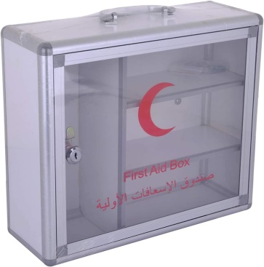
3 | خشب mdf الوان( 18×183×366) | طبقة | 10 |  | $- | 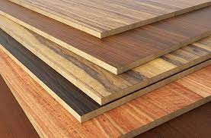
4 | تقطيع ولصق حافة | طبقة | 10 |  | $-
5 | برغي نجاري (مختلف القياسات) | باكيت | 8 |  | $- | 
6 | قفيص زاوية حديد 1انج | علبة | 2 |  | $- | 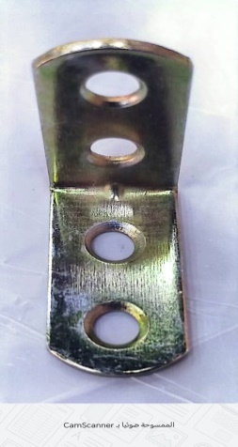
7 | ارجل بلاستك 8 سم | كارتون | 1 |  | $- | 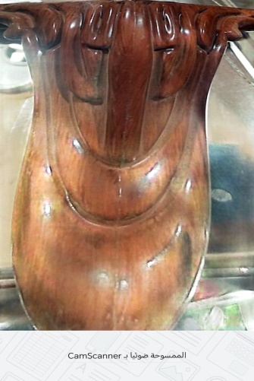
8 | دكم بلاستك مسمار | كارتون | 1 |  | $- | 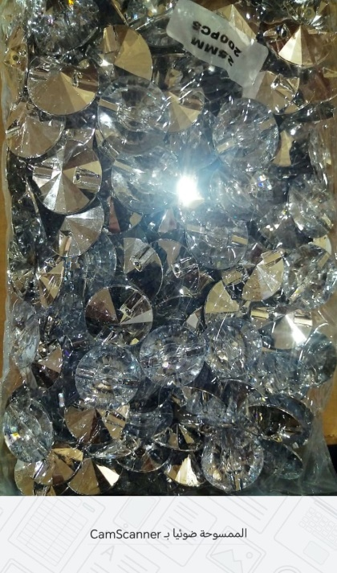
9 | نرمادة | كارتون | 1 |  | $-
10 | فايبر 5ملم | طبقة | 2 |  | $- | 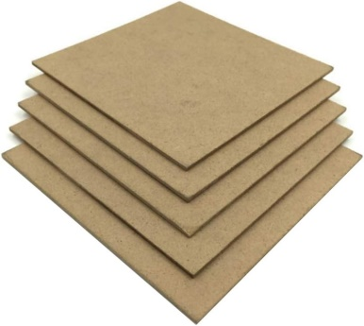
11 | سكة سلايت 30سم | سيت | 30 |  | $-
12 | يدة مجر | عدد | 50 |  | $- | 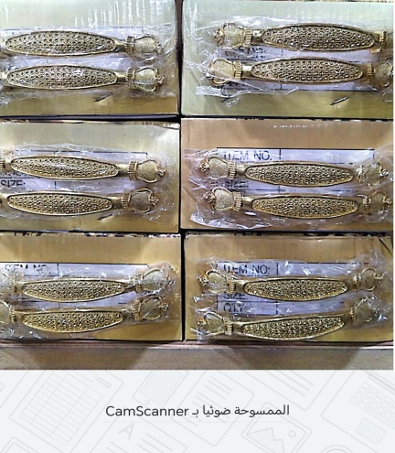
13 | سويج مجر | عدد | 15 |  | $-
14 | بروفايل تاج | روط | 6 |  | $-
15 | غراء | سطل | 1 |  | $- | 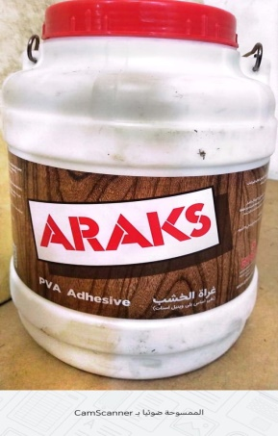
16 | اسبرتو | بطل | 15 |  | $-

